【入力例】
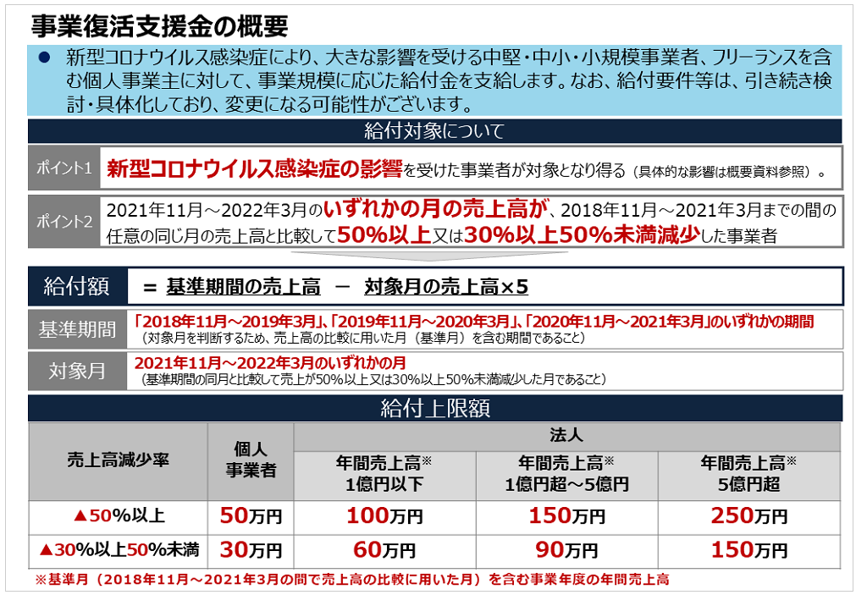
事業復活支援金 給付判定シート（入力例）
 |  | ：要入力箇所 |  |  |  |  |  |  |  |  | ：最大支給額対象
1．以下期間について、各月の売上高を入力 |  |  |  |  |  |  |  | (単位：円)
 | 2018年-2019年 |  | 2019年-2020年 |  | 2020年-2021年 |  | 2021年-2022年 |  | 2018年-2019年 | 給付額 | 基準期間 | 対象月
 | 2018-11-01 | 1,000,000 | 2019-11-01 | 800,000 | 2020-11-01 | 600,000 | 2021-11-01 | 400,000 |  | 500,000 | 2018年11月～2019年3月 | 2021-11-01
 | 2018-12-01 | 1,200,000 | 2019-12-01 | 900,000 | 2020-12-01 | 700,000 | 2021-12-01 | 500,000 |  | 500,000 | 2018年11月～2019年3月 | 2021-12-01
 | 2019-01-01 | 900,000 | 2020-01-01 | 700,000 | 2021-01-01 | 500,000 | 2022-01-01 | 0 |  | 500,000 | 2018年11月～2019年3月 | 2022-01-01
 | 2019-02-01 | 800,000 | 2020-02-01 | 600,000 | 2021-02-01 | 400,000 | 2022-02-01 | 200,000 |  | 500,000 | 2018年11月～2019年3月 | 2022-02-01
 | 2019-03-01 | 1,500,000 | 2020-03-01 | 1,000,000 | 2021-03-01 | 800,000 | 2022-03-01 | 600,000 |  | 500,000 | 2018年11月～2019年3月 | 2022-03-01
 | 計 | 5,400,000 | 計 | 4,000,000 | 計 | 3,000,000 | 計 | 1,700,000 | 2019年-2020年 | 給付額 | 基準期間 | 対象月
 |  |  |  |  |  |  |  |  |  | 500,000 | 2019年11月～2020年3月 | 2021-11-01
2．事業形態を選択 | 事業形態の選択 |  |  |  |  |  |  |  |  | 300,000 | 2019年11月～2020年3月 | 2021-12-01
 |  | 個人事業主 |  |  |  |  |  |  |  | 500,000 | 2019年11月～2020年3月 | 2022-01-01
 |  |  |  |  |  |  |  |  |  | 500,000 | 2019年11月～2020年3月 | 2022-02-01
3．年間売上高を選択（法人のみ） |  |  |  |  |  |  |  |  |  | 300,000 | 2019年11月～2020年3月 | 2022-03-01
 |  | 1億円超～5億円 |  |  |  |  |  |  | 2020年-2021年 | 給付額 | 基準期間 | 対象月
 |  |  |  |  |  |  |  |  |  | 300,000 | 2020年11月～2021年3月 | 2021-11-01
 |  |  |  |  |  |  |  |  |  | 0 | 2020年11月～2021年3月 | 2021-12-01
 |  | 【判定結果】 | 給付対象 |  |  |  |  |  |  | 500,000 | 2020年11月～2021年3月 | 2022-01-01
 |  |  |  |  |  |  |  |  |  | 500,000 | 2020年11月～2021年3月 | 2022-02-01
 |  | 【最大給付額】 | 500,000 |  |  |  |  |  |  | 0 | 2020年11月～2021年3月 | 2022-03-01
 |  |  | ※判定が「支給対象」であっても、計算結果によっては支給額ゼロになるケースあり

【給付額計算のポイント】
・下記の上限額を超えない範囲で、「基準期間の売上高」と「対象月の売上高」に5をかけた額との差額
・給付額 ＝（基準期間の売上高）ー（対象月の売上高）×5
 | ※基準期間：2018年11月～2019年3月、2019年11月～2020年3月、2020年11月～2021年3月のいずれかの期間のうち、売上高の比較に用いた月を含む期間。
 | ※対象月：2021年11月～2022年3月のいずれかの月
 | ※給付対象：新型コロナウイルス感染症の影響を受けた事業者、且つ2021年11月～2022年3月のいずれかの月の売上高が、
 | 2020年11月～2021年3月までの間の任意の同じ月の売上高と比較して50%以上または30%以上50%未満減少した事業者
 | ※仮に30%以上減少した月があったとしても、基準期間の売上高が対象月の売上高×5より下回っていた場合、給付額はマイナスとなるため申請はできません。
 | ※このシートは2022年1月23日時点の情報を元に作成しています。給付要件等は今後変更になる可能性がありますのでご留意ください。
 | ※当シートの利用は利用者ご自身の自己責任においてなされるものであり、利用により生じたいかなる損害についても一切責任を負いかねますので、その旨ご了承願います。

【参考】
▼事業復活支援金 （METI/経済産業省）
 | https://www.meti.go.jp/covid-19/jigyo_fukkatsu/index.html
▼事業復活支援金の概要について
 | https://www.meti.go.jp/covid-19/jigyo_fukkatsu/pdf/summary.pdf

